画面部品情報
アプリ課題(2025） |  |  | 画面ID | 画面名 |  |  |  | 作成日 | 作成者 | 更新日 | 更新者
 |  |  | 017_RecipeIDReference | 料理ID参照 |  |  |  | 2025-01-26 | 福田

 | 1.【画面イメージ】
 | 【初期表示】
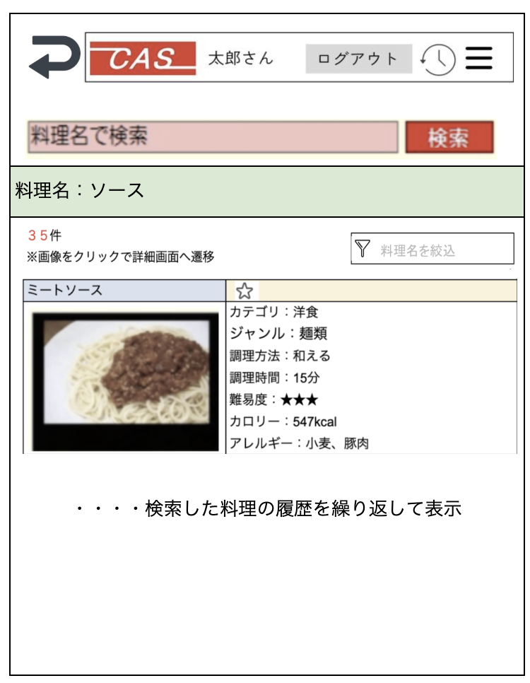

 | 2.【機能概要】
 | ・「12_ユーザ管理(カロリー)」において料理を選択時に呼び出される画面。 ・参照モーダルのように呼び出されて、料理を検索させ、選択時に呼び元に料理IDを返す。 ・料理名のみで検索させ、結果を下に表示させる。

 | 3.【前の画面より受け取ったパラメータ】
 | パラメータ名 | データ型 | 桁数

 | 4.【イベント情報】
 | イベント名 | 処理概要
 | (料理名)検索ボタンをクリック時 | 入力した料理名のみを検索条件にして、料理名で料理検索を行い、下部に検索結果を表示させる。
 | 行単位の料理画像または料理名リンクをクリック時 | 料理IDを渡して、呼び元画面に戻る。
 | ⭐︎（★）リンクをクリック時 | ログイン状態かつログインユーザが権限ありの時だけ表示される。 クリック時、表示されている料理名の料理IDをお気に入り登録としてDB更新する。 更新後、現在の⭐︎（★）マークとは異なる⭐︎（★）へ更新すること。
 | 料理名を絞込テキストからフォーカスを離した時 | 検索結果より、料理名でフィルターをかけて、料理名で絞ること。

 | 5.【フォーム情報】 |  |  |  | 6.【DB情報】
 | 項目名 | 部品 | 備考 |  | 取得元テーブル | 取得列 | データ型 | 桁数 | 備考
 | ヘッダーメニュー | 参照：【画面設計】01_メニュー(サイドバー＆ヘッダー).xlsx

 | （検索条件） |  |  |  | 6.【DB情報】
 | 項目名 | 部品 | 備考 |  | 取得元テーブル | 取得列 | データ型 | 桁数 | 備考
 | 料理名 | テキストボックス | 入力前は「料理名で検索」と表示させる。 |  | レシピ | 料理名 | 文字列 | 30桁
 | 検索 | ボタン | 入力した料理名のみを検索条件にして、料理名で料理検索を行い、下部に検索結果を表示させる。

 | （検索条件） |  |  |  | （検索条件）
 | 項目名 | 部品 | 備考 |  | 取得元テーブル | 取得列 | データ型 | 桁数 | 備考
 | 料理名 | ラベル | 当画面で検索された料理名を表示する。

 | （検索結果）ヘッダー |  |  |  | （検索結果）ヘッダー
 | 項目名 | 部品 | 備考 |  | 取得元テーブル | 取得列 | データ型 | 桁数 | 備考
 | 検索結果数 | ラベル | 検索条件で検索された料理の総件数を検索結果数として、○件と表示する。 |  | レシピ |  |  |  | 取得した結果の件数を取得する。
 | 料理名を絞込 | テキストボックス | 検索結果の一覧より料理名でフィルターをかけて、料理名で絞ること。 |  | レシピ | 料理名 | 文字列 | 30桁 | 取得した結果の料理名に対してフィルターをかける。再度DB検索はしないようにする。

 | （検索結果）※料理検索結果分表示する。 |  |  |  | （検索条件）
 | 項目名 | 部品 | 備考 |  | 取得元テーブル | 取得列 | データ型 | 桁数 | 備考
 | 料理名 | リンクボタン | クリック時に料理IDを渡して、呼び元画面に戻る。 |  | レシピ | 料理名 | 文字列 | 30桁
 |  | アイコン | 項目名の画像を使用する。（料理ごとに準備すること）
 |  | リンクボタン | クリック時に料理IDを渡して、料理IDを渡して、呼び元画面に戻る。
 | ⭐︎ （★を表示しない場合） | リンクボタン | ログインユーザが対象行の料理IDをお気に入り登録していない場合は、表示する。未ログイン時は表示しない。 クリック時、現在行の料理名の料理IDをお気に入り登録としてDB更新する。更新後、★に切り替えること。 |  | ユーザお気に入りレシピ ユーザお気に入りレシピ | ユーザID 料理ID | 文字列 文字列 | 8桁 8桁 | ユーザお気に入りレシピへ新規登録する。
 | ★ （⭐︎を表示しない場合） | リンクボタン | ログインユーザが対象行の料理IDをお気に入り登録している場合は、表示する。未ログイン時は表示しない。 クリック時、現在行の料理名の料理IDをお気に入り登録としてDB更新する。更新後、⭐︎に切り替えること。 |  | ユーザお気に入りレシピ ユーザお気に入りレシピ | ユーザID 料理ID | 文字列 文字列 | 8桁 8桁 | ユーザお気に入りレシピより削除する。
 | 警告文 | ラベル | ログインユーザのアレルギーが含まれる料理の行については背景を赤色にして、星マークの横に「アレルギーが含まれるレシピです。」と表示させる。 |  | ユーザ情報 ユーザ情報 ユーザ情報 ユーザ情報 ユーザ情報 | アレルギーID_1 アレルギーID_2 アレルギーID_3 アレルギーID_4 アレルギーID_5 | 数値 数値 数値 数値 数値 | 1桁 1桁 1桁 1桁 1桁
 | カテゴリ | ラベル | 対象行の料理IDに紐づく、カテゴリ名を表示する。 |  | レシピ | カテゴリーID | 数値 | 1桁
 | ジャンル | ラベル | 対象行の料理IDに紐づく、ジャンル名を表示する。 |  | レシピ | ジャンルID | 数値 | 1桁
 | 調理方法 | ラベル | 対象行の料理IDに紐づく、調理方法を表示する。 |  | レシピ | 調理方法ID | 数値 | 1桁
 | 調理時間 | ラベル | 対象行の料理IDに紐づく、調理時間を表示する。 |  | レシピ | 調理時間 | 数値 | 3桁 | 1-120分で表示される
 | 難易度 | ラベル | 対象行の料理IDに紐づく、難易度を表示する。 |  | レシピ | 難易度 | 数値 | 1桁
 | カロリー | ラベル | 対象行の料理IDに紐づく、難易度を表示する。 |  | レシピ | カロリー | 数値 | 4桁
 | アレルギー | ラベル | 対象行の料理IDに紐づく、アレルギーを表示する。 |  | レシピアレルギー レシピアレルギー | 料理ID アレルギーID | 文字列 数値 | 8桁 1桁 | アレルギーIDで検索した結果の料理IDをレシピに結合させる。（レシピ.アレルギーID = レシピアレルギー.アレルギーID )

シート1
料理名：ソース

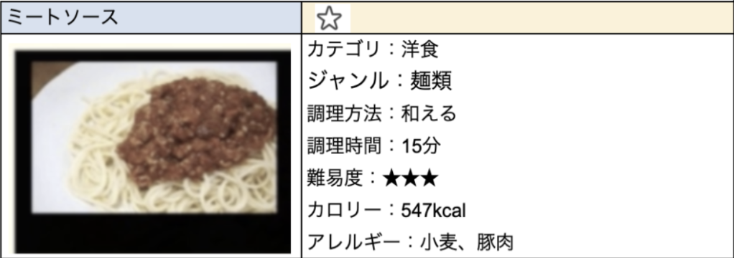

・・・・検索した料理の履歴を繰り返して表示

